表紙
奈良県景気動向指数（ならＣＩ・ＤＩ）

令和７年１１月分

 | ならＣＩ （H27=100)
先行指数 | 86.4 | 前月を１．６ポイント下回り、４か月ぶりの下落となった。
一致指数 | 82.3 | 前月を０．３ポイント下回り、２か月連続の下落となった。
遅行指数 | 87.3 | 前月を０．４ポイント上回り、３か月連続の上昇となった。
○景気動向指数（ＣＩ一致指数）を用いた景気判断は、「悪化」を
示している。

令和８年２月１６日
奈良県総務部知事公室政策推進課

目次
奈良県景気動向指数（ならＣＩ・ＤＩ） 令和７年１１月分 | 目次

１．ならＣＩ 令和７年１１月分の概要 ・・･・・・・・・・・・・・・・・・・・・・・・・･･・・・・・ １
２．先行ＣＩの動向 ・・・・・・・・・・・・・・・・・・・・・・・・・・・・・・・・・・・・・・・・・・・・・・・ ２
３．一致ＣＩの動向 ・・・・・・・・・・・・・・・・・・・・・・・・・・・・・・・・・・・・・・・・・・・・・・・ ３
４．遅行ＣＩの動向 ・・・・・・・・・・・・・・・・・・・・・・・・・・・・・・・・・・・・・・・・・・・・・・・ ４
５．ならＣＩ時系列グラフ ・・・・・・・・・・・・・・・・・・・・・・・・・・・・・・・・・・・・・・・・・・・ ５
６．ならＣＩ時系列表 ・・・・・・・・・・・・・・・・・・・・・・・・・・・・・・・・・・・・・・・・・・・・・・ ６
７．ならＤＩ 令和７年１１月分の概要 ・・･・・・・・・・・・・・・・・・・・・・・・・･･・・・・・ ７
８．ならＤＩ変化方向表・・・・・・・・・・・・・・・・・・・・・・・・・・・・・・・・・・・・・・・・・・・・・ ８
９．ならＤＩ時系列グラフ・・・・・・・・・・・・・・・・・・・・・・・・・・・・・・・・・・・・・・・・・・・・ ９
１０．累積ＤＩ（一致指数）グラフ・・・・・・・・・・・・・・・・・・・・・・・・・・・・・・・・・・・・・・ １０
１１．奈良県景気動向指数（ならＣＩ・ＤＩ）の利用の手引き・・・・・・・・・・・・・・・・・ １１
１２．ならＣＩを用いた景気判断の基準 ・・・・・・・・・・・・・・・・・・・・・・・・・・・・・・・ １３

【奈良県景気動向指数の利用上の注意点】
１．指数や系列は、データの追加、変更等により、過去に遡って変更されることがあります。
２．（前）は対前年同月比を指数とする系列、それ以外は季節調整済の数値となります。
３．（逆）は指数の増減と景気の動きが逆サイクルとなる系列です。

【お問い合わせ先】
担当課 知事公室政策推進課(統計担当)
統計企画分析係
電話番号 ０７４２－２７－８４３９（直通）
政策推進課（統計担当）ホームページ
https://www.pref.nara.jp/1633.htm

１．ＣＩ概要（公開用）
１.ならCI 令和７年１１月分の概要

① 全般

ならCI（平成27年=100）は、先行指数86.4、一致指数82.3、遅行指数87.3となった。

 |  |  | 当月 | ３か月後方移動平均 | ７か月後方移動平均
 | 先行指数 | 指数 | 86.4 | 86.5 | 81.7
 |  | 前月差（ポイント） | ▲ 1.6 | 3.0 | 0.3
 |  | 動向 | 4か月ぶり－ | 3か月連続＋ | 2か月ぶり＋
 | 一致指数 | 指数 | 82.3 | 83.3 | 84.2
 |  | 前月差（ポイント） | ▲ 0.3 | ▲ 0.7 | ▲ 0.5
 |  | 動向 | 2か月連続－ | 3か月連続－ | 2か月連続－
 | 遅行指数 | 指数 | 87.3 | 86.8 | 86.1
 |  | 前月差（ポイント） | 0.4 | 1.1 | 0.1
 |  | 動向 | 3か月連続＋ | 2か月連続＋ | 2か月連続＋
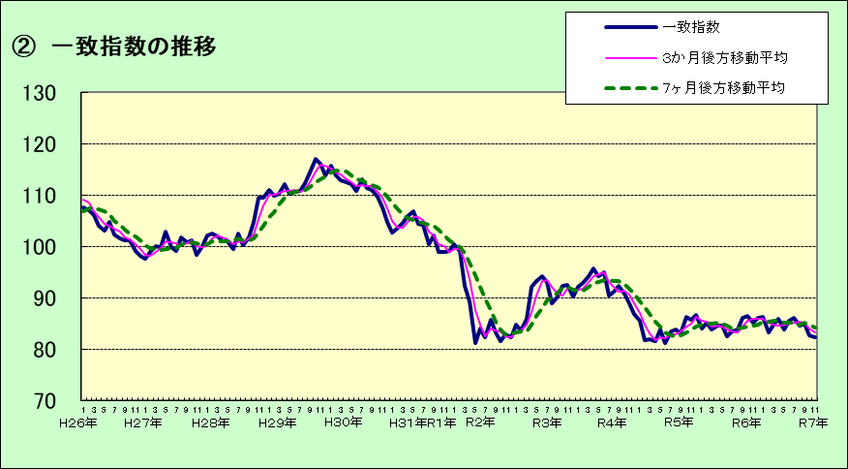

③ 一致指数の基調判断
（参考）国（内閣府） 景気動向指数（ＣＩ一致指数）は、「下げ止まり」を示している。
（令和7年12月分速報）
景気動向指数（ＣＩ一致指数）は、「悪化」を示している。

④ 一致指数の個別系列ごとの寄与度
 |  |  |  |  | （寄与度）
 | プラス | ６．実質百貨店・スーパー販売額 |  |  | 0.31
 |  | ５．日経商品指数（前） |  |  | 0.19
 |  | ２．有効求人充足率（逆） |  |  | 0.09
 |  | ７．建築着工床面積 |  |  | 0.00
 | マイナス | ４．稼働率指数 |  |  | ▲ 0.03
 |  | ３．鉱工業生産指数 |  |  | ▲ 0.06
 |  | １．有効求人倍率 |  |  | ▲ 0.84
寄与度とは、個々のデータが全体（ＣＩ）の伸び率を何ポイント押し上げて（下げて）いるかを表すものです。

 |  |  | 1

２．先行ＣＩ
２．先行ＣＩの動向

①先行指数の推移

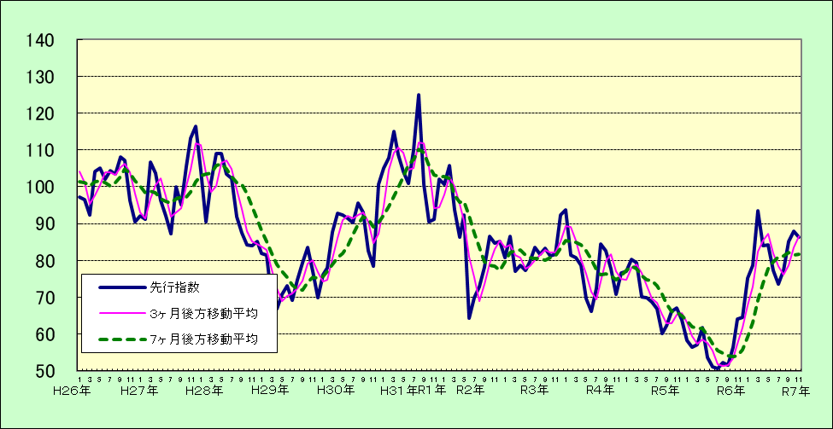

 | 先行指数 86.4 前月を 1.6 ポイント下回り、4か月ぶりの下落となった。

②先行指数採用系列の寄与度

※ 3.製材用素材在庫率（逆）の算出に用いる指標について、令和7年1月より農林水産省の計算方法に変更があったため
当課で接続係数を作成しています。

３．一致ＣＩ
３．一致ＣＩの動向

①一致指数の推移

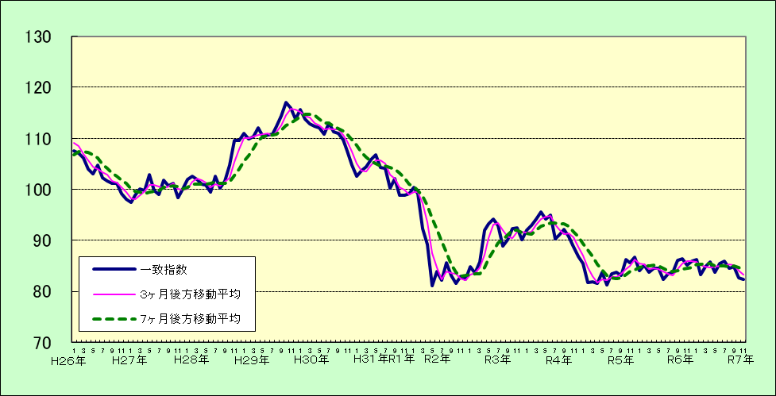

一致指数 82.3 前月を 0.3 ポイント下回り、2か月連続の下落となった。

②一致指数採用系列の寄与度

４．遅行ＣＩ
４．遅行ＣＩの動向

①遅行指数の推移

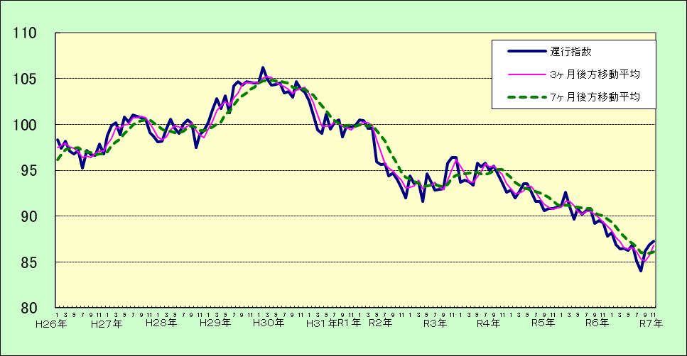

遅行指数 87.3 前月を 0.4 ポイント上回り、3か月連続の上昇となった。

②遅行指数採用系列の寄与度

５．ＣＩ時系列グラフ
#REF!

（１）先行指数

山
H12.4
谷
H13.11
山
H18.11
谷
H21.7
山
H25.12
谷
H26.12
山
H30.5
谷
R2.5

（２）一致指数

山
H12.4
谷
H13.11
山
H18.11
谷
H21.7
山
H25.12
谷
H26.12
山
H30.5
谷
R2.5

（３）遅行指数

山
H12.4
谷
H13.11
山
H18.11
谷
H21.7
山
H25.12
谷
H26.12
山
H30.5
谷
R2.5

６．奈良県ＣＩ時系列表
６．ならＣＩ時系列表

（１）先行指数
 |  |  |  |  |  |  |  |  |  |  |  | （平成27年＝100）
年／月 | 1月 | 2月 | 3月 | 4月 | 5月 | 6月 | 7月 | 8月 | 9月 | 10月 | 11月 | 12月
H23 | 65.9 | 61.6 | 64.8 | 66.3 | 69.4 | 64.4 | 67.6 | 67.2 | 69.9 | 70.4 | 71.5 | 75.9
24 | 84.3 | 87.3 | 84.7 | 80.0 | 80.3 | 81.0 | 81.0 | 76.6 | 81.4 | 80.7 | 81.9 | 84.9
25 | 93.9 | 94.5 | 100.9 | 92.5 | 98.0 | 100.6 | 98.5 | 98.5 | 97.3 | 103.5 | 105.5 | 109.9
26 | 97.2 | 96.6 | 92.3 | 104.2 | 105.2 | 102.1 | 104.4 | 103.4 | 108.1 | 107.2 | 96.3 | 90.6
27 | 92.2 | 91.3 | 106.6 | 103.7 | 96.4 | 92.2 | 87.3 | 99.9 | 95.1 | 105.6 | 113.2 | 116.4
28 | 104.3 | 90.4 | 101.3 | 109.1 | 109.1 | 103.4 | 102.4 | 92.0 | 87.4 | 84.3 | 84.1 | 85.1
29 | 82.0 | 81.4 | 69.3 | 66.8 | 70.9 | 73.2 | 69.3 | 74.7 | 79.3 | 83.6 | 77.1 | 70.0
30 | 76.1 | 77.9 | 87.7 | 92.8 | 92.3 | 91.4 | 90.3 | 95.5 | 93.0 | 82.7 | 78.5 | 100.7
31 | 105.0 | 107.9 | 115.0 | 108.8 | 104.2 | 101.0 | 109.9 | 124.9 | 100.7 | 90.5 | 91.1 | 102.0
R2 | 100.6 | 105.7 | 93.8 | 86.3 | 92.3 | 64.3 | 69.8 | 72.8 | 78.3 | 86.5 | 84.8 | 85.1
3 | 80.8 | 86.5 | 77.0 | 78.7 | 77.4 | 79.5 | 83.5 | 81.6 | 83.3 | 81.3 | 81.7 | 92.4
4 | 93.7 | 81.5 | 80.7 | 78.8 | 69.6 | 66.1 | 72.4 | 84.5 | 82.7 | 77.7 | 70.7 | 76.6
5 | 77.1 | 80.2 | 79.3 | 70.1 | 69.9 | 68.8 | 66.8 | 60.1 | 62.2 | 66.2 | 67.2 | 63.9
6 | 58.3 | 56.4 | 57.2 | 61.9 | 53.6 | 51.1 | 50.7 | 52.3 | 51.5 | 56.5 | 64.0 | 64.6
7 | 75.1 | 78.7 | 93.4 | 84.0 | 84.2 | 77.3 | 73.6 | 77.4 | 85.1 | 88.0 | 86.4

（２）一致指数
 |  |  |  |  |  |  |  |  |  |  |  | （平成27年＝100）
年／月 | 1月 | 2月 | 3月 | 4月 | 5月 | 6月 | 7月 | 8月 | 9月 | 10月 | 11月 | 12月
H23 | 89.1 | 94.0 | 89.7 | 87.8 | 88.1 | 89.4 | 92.0 | 89.9 | 89.2 | 89.3 | 90.9 | 87.6
24 | 90.8 | 93.4 | 93.3 | 94.5 | 90.8 | 90.7 | 92.5 | 92.0 | 95.2 | 94.1 | 94.1 | 95.8
25 | 96.9 | 97.6 | 99.8 | 96.2 | 99.4 | 100.7 | 102.9 | 105.2 | 105.1 | 106.7 | 108.6 | 111.0
26 | 107.6 | 107.0 | 106.1 | 103.9 | 103.1 | 104.7 | 102.3 | 101.6 | 101.1 | 101.1 | 99.1 | 98.1
27 | 97.5 | 98.8 | 100.1 | 99.8 | 102.9 | 99.8 | 99.0 | 101.8 | 100.7 | 101.2 | 98.3 | 100.1
28 | 102.0 | 102.5 | 101.9 | 101.0 | 100.9 | 99.5 | 102.5 | 100.2 | 101.7 | 104.7 | 109.5 | 109.5
29 | 111.0 | 109.8 | 110.3 | 112.0 | 110.3 | 110.6 | 110.8 | 112.3 | 114.4 | 117.0 | 116.0 | 113.8
30 | 115.6 | 113.7 | 112.9 | 112.4 | 112.1 | 110.8 | 113.0 | 111.3 | 110.9 | 109.7 | 107.6 | 104.8
31 | 102.6 | 103.6 | 104.5 | 105.9 | 106.8 | 104.3 | 104.1 | 100.3 | 102.1 | 98.9 | 98.8 | 99.1
R2 | 100.4 | 99.1 | 92.3 | 89.2 | 81.1 | 83.9 | 82.2 | 85.6 | 83.2 | 81.5 |  | 82.3
3 | 84.8 | 83.6 | 85.8 | 92.0 | 93.3 | 94.1 | 93.0 | 88.9 | 90.2 | 92.3 | 92.5 | 90.2
4 | 92.0 | 92.9 | 94.2 | 95.6 | 94.1 | 94.9 | 90.3 | 91.1 | 92.2 | 90.8 | 88.8 | 86.8
5 | 85.4 | 81.8 | 81.9 | 81.5 | 83.7 | 81.2 | 83.4 | 83.7 | 83.1 | 86.2 | 85.6 | 86.7
6 | 84.0 | 85.2 | 83.8 | 84.6 | 84.5 | 82.4 | 83.4 | 83.7 | 86.1 | 86.4 | 85.2 | 86.0
7 | 86.3 | 83.3 | 84.8 | 85.8 | 83.8 | 85.4 | 86.0 | 84.6 | 84.9 | 82.6 | 82.3

（３）遅行指数
 |  |  |  |  |  |  |  |  |  |  |  | （平成27年＝100）
年／月 | 1月 | 2月 | 3月 | 4月 | 5月 | 6月 | 7月 | 8月 | 9月 | 10月 | 11月 | 12月
H23 | 100.3 | 100.4 | 99.2 | 100.4 | 100.3 | 99.7 | 100.3 | 100.0 | 99.5 | 98.6 | 98.3 | 97.7
24 | 96.4 | 97.0 | 98.0 | 96.5 | 95.4 | 95.2 | 94.3 | 95.0 | 94.9 | 94.4 | 94.5 | 93.9
25 | 92.2 | 93.3 | 93.6 | 92.5 | 95.6 | 94.4 | 93.7 | 94.6 | 96.0 | 96.5 | 96.6 | 97.5
26 | 98.3 | 97.4 | 98.2 | 97.1 | 96.8 | 97.2 | 95.2 | 97.2 | 96.7 | 96.6 | 97.9 | 96.8
27 | 98.8 | 99.9 | 100.2 | 98.9 | 100.8 | 100.3 | 101.0 | 100.9 | 100.7 | 100.6 | 99.1 | 98.7
28 | 98.1 | 98.2 | 99.5 | 100.6 | 99.6 | 99.0 | 100.0 | 100.5 | 100.1 | 97.5 | 98.9 | 99.3
29 | 100.2 | 101.6 | 102.8 | 101.7 | 103.1 | 101.3 | 104.2 | 104.7 | 104.3 | 104.7 | 104.6 | 104.5
30 | 104.5 | 106.2 | 105.0 | 104.3 | 104.4 | 104.5 | 103.4 | 103.6 | 103.0 | 104.7 | 103.9 | 103.5
31 | 102.6 | 101.0 | 99.4 | 99.0 | 101.1 | 99.5 | 100.3 | 100.5 | 98.6 | 99.9 | 99.7 | 99.9
R2 | 100.5 | 100.4 | 99.6 | 99.6 | 95.9 | 95.6 | 95.7 | 94.4 | 94.7 | 94.0 | 93.1 | 92.0
3 | 94.4 | 93.5 | 93.8 | 91.6 | 94.6 | 93.7 | 92.8 | 92.9 | 93.0 | 95.8 | 96.4 | 96.4
4 | 93.7 | 93.9 | 93.8 | 93.4 | 95.8 | 95.4 | 95.8 | 95.0 | 95.5 | 94.5 | 93.6 | 92.6
5 | 92.8 | 92.0 | 92.7 | 93.5 | 93.5 | 92.6 | 91.6 | 91.6 | 90.6 | 90.8 | 90.8 | 91.0
6 | 91.1 | 92.6 | 91.0 | 89.7 | 90.8 | 90.2 | 90.6 | 90.8 | 89.2 | 89.5 | 89.3 | 87.8
7 | 88.2 | 86.9 | 86.4 | 86.5 | 86.3 | 86.9 | 85.1 | 84.0 | 86.2 | 86.9 | 87.3

７．ＤＩ概要
７．ならＤＩ 令和７年１１月分の概要

 |  | R7年8月 | 9月 | 10月 | 11月 | 動 向
 | 先行指数 | 33.3 | 83.3 | 66.7 | 50.0 | ２か月連続で５０％を上回った後、５０％となった。
 | 一致指数 | 57.1 | 42.9 | 28.6 | 50.0 | ２か月連続で５０％を下回った後、５０％となった。
 | 遅行指数 | 42.9 | 42.9 | 83.3 | 100.0 | ２か月連続で５０％を上回った。

２．個別指標の動き
（１）先行指数系列

 | プラスの指標 |  |  |  | 連続月数 | マイナスの指標 | 連続月数
 |  |  |  |  |  | ①所定外労働時間数 | ２か月
 |  |  |  |  |  | ②新規求人倍率 | ２か月
 |  |  |  |  |  | ③製材用素材在庫率（逆） | 1か月
 | ④新設住宅着工戸数 |  |  |  | ３か月
 | ⑤企業倒産件数（逆） |  |  |  | ３か月
 | ⑥金融機関貸出残高（銀行）（前） |  |  |  | ２か月
 | ※③製材用素材在庫率については、３か月後方移動平均した数値を用いています。
 | ※④新設住宅着工戸数については、３か月後方移動平均した数値を用いています。
（２）一致指数系列
保合い：②有効求人充足数（逆）

 | プラスの指標 |  |  |  | 連続月数 | マイナスの指標 | 連続月数
 |  |  |  |  |  | ①有効求人倍率 | ５か月

 | ③鉱工業生産指数 |  |  |  | 1か月
 | ④稼働率指数 |  |  |  | 1か月
 | ⑤日経商品指数（前） |  |  |  | ５か月
 |  |  |  |  |  | ⑥実質百貨店・スーパー販売額 | ３か月
 |  |  |  |  |  | ⑦建築着工床面積（鉱業など11業種） | ３か月
 | ※⑦建築着工床面積については、３か月後方移動平均した数値を用いています。

（３）遅行指数系列

 | プラスの指標 |  |  |  | 連続月数 | マイナスの指標 | 連続月数
 | ①基本手当受給者実人員（逆） |  |  |  | ２か月
 | ②常用雇用指数（製造業） |  |  |  | 1か月
 | ③労働投入量指数（製造業） |  |  |  | ２か月
 | ④消費者物価指数（前） |  |  |  | ２か月

 | ⑥人件費比率（製造業）（逆） |  |  |  | ５か月
 | ⑦金融機関貸出残高（農協）（前） |  |  |  | ４か月
３．採用指標、資料出典等の変更
･先行指標系列の企業倒産件数について、平成１７年５月分から資料出典を変更しています。
・先行指標系列の製材用素材在庫率、新設住宅着工戸数について、平成２７年１０月分から３ヶ月後方移動平均
した数値を用いる扱いに変更しています。
・一致指標系列の建築着工床面積（鉱業など11業種）について、平成２２年１月分から３ヶ月後方移動平均した数値
を用いる扱いに変更しています。
・遅行指標系列の消費者物価指数について、平成２２年１月分より「帰属家賃を除く総合」から「生鮮食品を除く総合」
に変更しています。また手形交換高について、平成２２年１月分から廃止しています。
・実質大型小売販売額について、平成27年7月分から専門量販店等を除いた実質百貨店・スーパー販売額に変更
しています。
・なお、上記の変更された指標も含め、指数の連続性を保つため、過去に遡って数値を変更しています。

8.変化方向表
８．ならＤＩ変化方向表
 |  |  | 令和６年 |  |  |  |  |  | 令和7年
 |  |  | ７月 | 8月 | 9月 | １０月 | １１月 | １２月 | 1月 | 2月 | 3月 | 4月 | ５月 | 6月 | ７月 | 8月 | 9月 | １０月 | １１月
先行指数 | ＤＩ |  | 16.7 | 50.0 | 50.0 | 50.0 | 66.7 | 66.7 | 66.7 | 25.0 | 83.3 | 50.0 | 50.0 | 25.0 | 16.7 | 33.3 | 83.3 | 66.7 | 50.0
 | 累積ＤＩ |  | -46.7 | -46.7 | -46.7 | -46.7 | -30.0 | -13.3 | 3.3 | -21.7 | 11.7 | 11.7 | 11.7 | -13.3 | -46.7 | -63.3 | -30.0 | -13.3 | -13.3
 |  | ①所定外労働時間数 | - | 0 | - | + | + | + | + | - | + | - | + | - | + | + | 0 | - | -
 |  | ②新規求人倍率 | + | + | + | + | + | + | + | - | - | - | - | + | - | + | + | - | -
 |  | ③製材用素材在庫率（逆） | - | - | - | - | + | + | + | + | + | + | + | - | - | - | + | + | -
 |  | ④新設住宅着工戸数 | - | - | + | - | - | - | - | 0 | + | + | - | - | - | - | + | + | +
 |  | ⑤企業倒産件数（逆） | - | + | + | + | + | - | - | - | + | - | - | - | - | - | + | + | +
 |  | ⑥金融機関貸出残高（銀行） （前） | - | 0 | - | - | - | + | + | - | + | + | + | 0 | - | - | 0 | + | +
 | 拡張系列数 |  | 1 | 3 | 3 | 3 | 4 | 4 | 4 | 1.5 | 5 | 3 | 3 | 1.5 | 1 | 2 | 5 | 4 | 3
 | 総系列数 |  | 6 | 6 | 6 | 6 | 6 | 6 | 6 | 6 | 6 | 6 | 6 | 6 | 6 | 6 | 6 | 6 | 6
一致指数 | ＤＩ |  | 28.6 | 57.1 | 64.3 | 71.4 | 57.1 | 85.7 | 57.1 | 50.0 | 57.1 | 64.3 | 78.6 | 64.3 | 28.6 | 57.1 | 42.9 | 28.6 | 50.0
 | 累積ＤＩ |  | 1774.6 | 1781.8 | 1796.1 | 1817.5 | 1824.6 | 1860.4 | 1867.5 | 1867.5 | 1874.6 | 1888.9 | 1917.5 | 1931.8 | 1910.4 | 1917.5 | 1910.4 | 1888.9 | 1888.9
 |  | ①有効求人倍率 | - | + | + | + | + | + | + | - | - | - | + | + | - | - | - | - | -
 |  | ②有効求人充足率（逆） | - | + | 0 | + | + | + | + | 0 | - | 0 | 0 | + | - | + | - | + | 0
 |  | ③鉱工業生産指数 | + | - | + | + | + | + | - | - | + | + | + | 0 | - | - | + | - | +
 |  | ④稼働率指数 | + | - | + | + | + | + | - | - | + | + | + | + | - | - | + | - | +
 |  | ⑤日経商品指数（前） | - | - | - | - | - | + | - | + | - | - | - | - | + | + | + | + | +
 |  | ⑥実質百貨店・スーパー販売額 | - | + | - | + | - | + | + | + | + | + | + | - | - | + | - | - | -
 |  | ⑦建築着工床面積（鉱業など11業種） | - | + | + | - | - | - | + | + | + | + | + | + | + | + | - | - | -
 | 拡張系列数 |  | 2 | 4 | 4.5 | 5 | 4 | 6 | 4 | 3.5 | 4 | 4.5 | 5.5 | 4.5 | 2 | 4 | 3 | 2 | 3.5
 | 総系列数 |  | 7 | 7 | 7 | 7 | 7 | 7 | 7 | 7 | 7 | 7 | 7 | 7 | 7 | 7 | 7 | 7 | 7
遅行指数 | ＤＩ |  | 57.1 | 57.1 | 57.1 | 42.9 | 28.6 | 28.6 | 42.9 | 28.6 | 42.9 | 28.6 | 57.1 | 35.7 | 28.6 | 42.9 | 42.9 | 83.3 | 100.0
 | 累積ＤＩ |  | 335.1 | 342.3 | 349.4 | 342.3 | 320.8 | 299.4 | 292.3 | 270.8 | 263.7 | 242.3 | 249.4 | 235.1 | 213.7 | 206.5 | 199.4 | 232.7 | 282.7
 |  | ①基本手当受給者実人員（逆） | - | + | - | + | - | - | - | - | + | - | + | - | - | - | - | + | +
 |  | ②常用雇用指数（製造業） | + | + | + | - | - | - | + | + | + | - | - | - | - | - | - | - | +
 |  | ③労働投入量指数（製造業） | - | - | + | + | + | - | + | + | + | - | + | + | - | - | - | + | +
 |  | ④消費者物価指数（前） | + | + | - | - | - | - | + | - | - | - | - | 0 | - | - | - | + | +
 |  | ⑤営業倉庫保管残高（合計） | + | + | + | - | - | + | - | - | - | + | + | + | + | + | +
 |  | ⑥人件費比率（製造業） （逆） | + | - | + | + | + | + | - | - | - | + | + | - | + | + | + | + | +
 |  | ⑦金融機関貸出残高（農協） （前） | - | - | - | - | - | - | - | - | - | - | - | - | - | + | + | + | +
 | 拡張系列数 |  | 4 | 4 | 4 | 3 | 2 | 2 | 3 | 2 | 3 | 2 | 4 | 2.5 | 2 | 3 | 3 | 5 | 6
 | 総系列数 |  | 7 | 7 | 7 | 7 | 7 | 7 | 7 | 7 | 7 | 7 | 7 | 7 | 7 | 7 | 7 | 6 | 6

９．DＩ時系列グラフ (横)
#REF!

（１）先行指数
谷
H11.6
山
H12.4
山
H8.7
谷
H13.11
山
H18.11
谷
H21.7
山
H25.12
谷
H26.12
山
H30.5
谷
R2.5

（２）一致指数
谷
H11.6
山
H12.4
山
H8.7
谷
H13.11
山
H18.11
谷
H21.7
山
H25.12
谷
H26.12
山
H30.5
谷
R2.5

（３）遅行指数
谷
H11.6
山
H12.4
山
H8.7
谷
H13.11
山
H18.11
谷
H21.7
山
H25.12
谷
H26.12
山
H30.5
谷
R2.5

１０．一致累積ＤＩグラフ
１０．累積ＤＩ（一致指数）グラフ

山
H18.11
谷
H21.7
山
H25.12
谷
H26.12
山
H30.5
谷
R2.5
...

１１．利用の手引き
１１．奈良県景気動向指数（ならＣＩ・ＤＩ）の利用の手引き
１．ＣＩ（コンポジット・インデックス）の概要と利用の仕方
〈概要〉
ＣＩは景気に敏感な諸指標の量的な変化を合成した指標であり、主として景気変動の大きさやテンポ（量感）を直接的に見ようとするものです。
なお本県においては、奈良県版のＣＩということで「ならＣＩ」と呼んでいます。
〈作成方法〉
ＣＩは複数の経済指標の前月と比べた変化量を合成したものです。なお、詳しい計算方法については、内閣府経済社会総合研究所ホームページの「統計の作成方法」を参照してください。（http://www.esri.cao.go.jp/jp/stat/di/di3.html#2）
〈利用の仕方〉
ＣＩは、景気に先行して動く先行指数、ほぼ一致して動く一致指数、遅れて動く遅行指数の３本の指数があります。
一般に、一致指数が上昇している時が景気の拡張局面、低下している時が後退局面であり、一致指数の変化の大きさが景気の拡張または後退のテンポを表しています。ただし、景気が拡張局面にあるのか、後退局面にあるのか、また景気の転換点がどこかについては、後述のＤＩと合わせて判断するのが望ましいところです。また、ＣＩは、景気に敏感に反応するという観点から選ばれた特定の指標の変化量を合成したものであり、経済活動を網羅的に把握したものでないことに留意する必要があります。
ＣＩが上昇または下降していても、その期間が極めて短い場合は、景気拡張又は後退と考えることは適当ではありません。また、景気が拡張から後退、またはその逆方向に動いたと判断するためには、ＣＩが一定の大きさで変動することが条件となります。ただし、景気局面の判定は、最終的にＤＩなどによって事後的に行われます。
月々のＣＩの動きについては、極端な外れ値の影響は除かれているものの、不規則な動きも含まれていることから、移動平均値をとることにより、月々の動きをならしてみることが望ましいとされています。ＣＩの基調は足下の変化をつかみやすい３ヶ月後方移動平均と、変化が定着しつつあることを確認する７ヶ月後方移動平均を加味し、総合的に判断します。
２．ＤＩ（ディフュージョン・インデックス）の概要と利用の仕方
〈概要〉
ＤＩは、景気に敏感な諸指標（ＣＩと同じもの）を選出し、そのうち上昇をしている指標の割合を示すもので、景気循環（局面）の判断、予測等の基礎資料として用いられるものです。なお本県においては、奈良県版のＤＩということで「ならＤＩ」と呼んでいます。
〈作成方法〉
採用系列の各指数の毎月の値を季節調整し（あるいは対前年同月比を取り）、３ヶ月前の値と比較します。
増加は「＋」、減少は「－」、保合い（増減なし）は「０」とします。（変化方向表を参照）
その上で、先行、一致、遅行の各系列ごとに、拡張系列数の割合（「＋」の割合＝％）を求めます。
ＤＩ＝拡張系列数／採用系列数×１００（％）
（保合いの場合は「＋」の数を０．５とします）

〈利用の仕方〉
ＤＩもＣＩと同じく、先行指数、一致指数、遅行指数の３本の指数があります。
先行指数は、一般的に、一致指数に数ヶ月先行することから、景気の動きを予測することに用
いられます。他方、遅行指数は、一般的に一致指数に数ヶ月から半年程度遅行することから景
気判断の事後的な確認に利用します。
景気の善し悪しを判断するには一応５０％ラインを目安にしています（上回れば景気は拡張傾
向、下回れば後退傾向）が、近年、部門間のばらつきも目立っており、景気局面を判断するには、
大半の部門に景気変動が波及している（ＤＩが１００％あるいは０％に近い）ことを確認することが
望まれます。
なお、ＤＩの水準自体の変化は、あくまでも景気の方向性を示すものに過ぎず、景気変動の大き
さを直接的に表すものではありません。
３．ＣＩとＤＩの違い
ＣＩは景気の強弱を定量的に把握しようとするもので、景気の山の高さや谷の深さ、拡張や後
退の勢いといった景気の「量感」を示すとされています。これに対し、ＤＩは採用系列のうち、改善
している指標の割合で景気の局面判断の材料とします。
４．全国と奈良県の景気基準日付
過去における景気循環の転換点を景気基準日付（山・谷）といい、景気の拡大局面と後退局面
の分岐点となります。
景気基準日付は、ＤＩの動きの他、主要経済指標、実体経済の動向なども総合的に勘案して設
定を行っています。

１２．景気判断の基準
１２．ならＣＩを用いた景気判断の基準

基調判断の定義及び基準は原則として次の通りとします。
《基調判断の定義》
①改善 景気拡張の可能性が高いことを暫定的に示します。
②足踏み 景気拡張の動きが足踏み状態になっている可能性が高いことを示します。
③局面変化 事後的に判定される景気の山が、それ以前の数ヶ月前にあった可能性が高いことを示します。
④悪化 景気後退の可能性が高いことを示します。
⑤下げ止まり 景気後退の動きが下げ止まっている可能性が高いことを示します。
⑥局面変化 事後的に判定される景気の谷が、それ以前の数ヶ月前にあった可能性が高いことを示します。

《基調判断の基準》
それぞれ、いずれの基準にも該当することが必要であり、該当しない場合には前月の判断と同じとなります。

基調判断 | 一致ＣＩ
 | 当月指数 |  | ３ヶ月後方移動平均 |  | ７ヶ月後方移動平均
①改善 （拡張期）
 |  | ・前月よりプラス |  | ・３ヶ月以上連続してプラス

②足踏み （拡張期）
 |  | ・前月よりマイナス |  | ・前月よりマイナス ・①当月分のマイナス、②過去３ヶ月において、当月から連続してマイナスになっている月の合計、のいずれかが －1.46※以下となること。

③局面変化 （後退期）
 |  | ・前月よりマイナス |  |  |  | ・前月よりマイナス ・①当月分のマイナス、②過去３ヶ月において、当月から連続してマイナスになっている月の合計、のいずれかが －1.11※以下となること。

④悪化 （後退期）
 |  | ・前月よりマイナス |  | ・３ヶ月以上連続してマイナス

⑤下げ止まり （後退期）
 |  | ・前月よりプラス |  | ・前月よりプラス ・①当月分のプラス、②過去３ヶ月において、当月から連続してプラスになっている月の合計、のいずれかが 1.46※以上となること。

⑥局面変化 （拡張期）
 |  | ・前月よりプラス |  |  |  | ・前月よりプラス ・①当月分のプラス、②過去３ヶ月において、当月から連続してプラスになっている月の合計、のいずれかが 1.11※以上となること。

「①改善」に戻ります。
○ ※印の数値は、平成８年１月から令和６年１２月までの期間において一致指数の３ヶ月又は７ヶ月後方移動平
均について、前月差の標準偏差（ばらつきの指標）を示しています。
これは、過去の本県の例に照らし、当該前月差の合計値が標準偏差内ならば景気の変動ではなく単なるばら
つきの範囲内、標準偏差を超えるとばらつきの範囲を超えた景気の変動と判断します。
なお上記の標準偏差については、令和７年１～１２月分まで適用し、１年ごとに見直しを行います。
○ 拡張期（⑥①②）の中で①又は②から、再び⑥の局面変化に該当しても⑥に適用しません。
後退期（③④⑤）も同じとなります。
○ 当該基準は、内閣府の判断基準に準じており、なら一致ＣＩの標準偏差についてのみ県値を用いております。

